北九州JR Pass
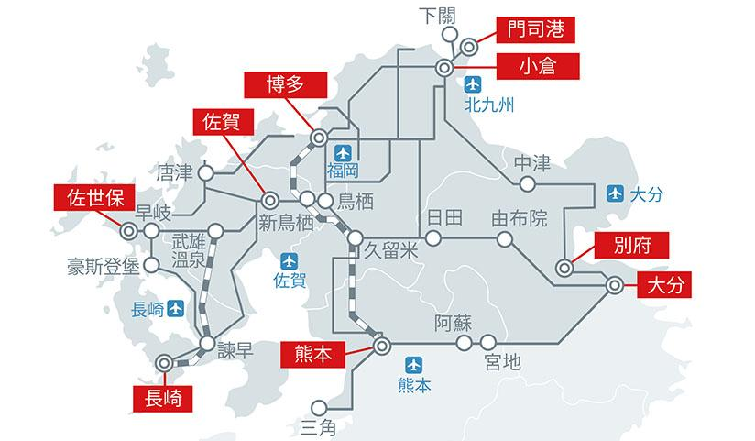
https://www.youtube.com/watch?v=6ysnZAh1FV8&list=PLm390xdh7__KPAa3ZFMl5zkbBM9RFPCEJ

小倉城+門司港+唐戶市場
https://www.youtube.com/watch?v=bIaikiot4d8
https://www.youtube.com/watch?v=1qvvXn5M1v8&t=35s

四葉草車票：一日環狀行程拆解（逆時針路線）
[起點：JR門司港站] ──(步行)──> 1. 潮風號觀光火車 ──> 2. 關門海峽海底隧道
│ (步行跨海)
[終點：門司港棧橋] <── 4. 關門連絡船(渡輪) ── 3. 唐戶市場 ──(巴士)──┘
🚂 第 1 站：搭乘復古觀光列車「潮風號」
路線：九州鐵道紀念館站 ➔ 關門海峽めかり（和布刈）站。
體驗：從 JR 門司港站步行至隔壁的觀光火車月台。搭乘日本最慢、最迷你的開放式復古小火車，沿途欣賞門司港懷舊區的舊建築與海峽風光，中途經過隧道時，車頂還會有美麗的藍光海底圖案驚喜。
車程時間：約 10 分鐘。 [1, 2, 3]
🚶 第 2 站：挑戰橫跨縣境的「關門海底人行隧道」
路線：門司港端入口 ➔ 山口縣下關端（御裳川地區）。
體驗：從小火車終點站步行約 5 分鐘抵達人行隧道入口（搭電梯下到地下約 60 公尺）。這是一條建於海底的行人專用道，全長 780 公尺。走到中央時，地上會有明顯的「福岡縣／山口縣」縣界地標，是遊客必拍的打卡熱點！
步行時間：約 15 分鐘。
註：此人行隧道本身為免費通行，票券中此段主要作為行程串聯指引。 [1, 2, 3, 4]
🚌 第 3 站：搭乘山電巴士（Sanden Bus）前往美食天堂
路線：御裳川（みもすそ川）巴士站 ➔ 唐戶巴士站。
體驗：出隧道下關端後，過個馬路就是「御裳川公園」（可欣賞源平合戰古戰場歷史雕像與複製大砲）。在此處的巴士站牌，憑套票搭乘山電巴士前往唐戶。下車後步行 3 分鐘即可抵達唐戶市場享受海鮮壽司大餐。
車程時間：約 7 分鐘。 [1, 2, 3, 4]
🚢 第 4 站：搭乘關門連絡船（渡輪）重返九州
路線：下關唐戶棧橋 ➔ 門司港棧橋。
體驗：吃飽喝足、逛完下關的赤間神宮或日清講和紀念館後，前往唐戶碼頭。持套票最後一張船票搭乘渡輪，一邊吹著海風，一邊看著壯觀的關門大橋，僅需短短 5 分鐘就能橫跨海峽，直接回到門司港鬧區。
搭船時間：約 5 分鐘。 [1, 2, 3, 4]

💳 2026 年最新票務與實用資訊
最新票價：大人 1,000 日圓、兒童 500 日圓。 [, 2]
販售地點：觀光列車九州鐵道紀念館站、關門汽船門司港棧橋售票處均可直接購買實體紙本套票。 [1, 2]
注意事項：
1. 觀光列車營運日：觀光火車「潮風號」主要在春季至秋季的週六、週日及日本國定假日行駛（每日約 10:00 - 17:00）。出發前務必先至 潮風號官網時刻表 確認當天是否有發車。
2. 搭乘限制：套票內包含的交通工具（火車、巴士、船），每種規定只能各搭乘一次，且不可重複倒回去搭乘。
3. 輕鬆反著玩：如果您想要「順時針」玩（先搭船去唐戶市場吃早餐，下午再搭火車回門司港）也是完全可行的！ [1, 2, 3, 4]
這個環狀行程總計交通時間約 40-50 分鐘，但加上沿途各景點停留、拍照與享用美食，非常適合安排 3 到 5 小時的充實半日遊。

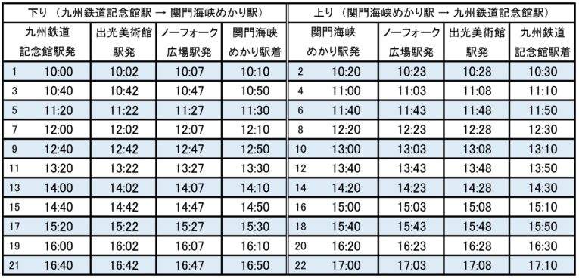

從博多站前往小倉站搭乘 JR九州特急「音速號（Sonic）」，單程行駛時間大約需要 40 至 50 分鐘。日間時段同樣保持每小時固定 2 班車出發（通常在每小時的 00 分與 21 分左右發車）。 [1, 2]
若需查詢當日的即時異動或詳細空位，請參考 JR九州特快列車「音速」 官方公告或透過 NAVITIME 博多至小倉特急時刻表 查詢即時班次。
🕒 博多開往小倉 音速號主要班次時刻表（下行）
列車車次 [1, 3] | 博多站出發時間 | 小倉站抵達時間 | 行駛時間
音速 1 號 | 6:21:00 | 7:11:00 | 50 分鐘
音速 3 號 | 7:00:00 | 7:58:00 | 58 分鐘
音速 5 號 | 7:43:00 | 8:31:00 | 48 分鐘
音速 7 號 | 8:21:00 | 9:07:00 | 46 分鐘
音速 9 號 | 9:00:00 | 9:43:00 | 43 分鐘
音速 11 號 | 9:21:00 | 10:10:00 | 49 分鐘
音速 13 號 | 10:00:00 | 10:42:00 | 42 分鐘
音速 15 號 | 10:21:00 | 11:06:00 | 45 分鐘

特急「音速號（Sonic）」從小倉返回博多的北上回程班次同樣非常密集，日間時段每小時固定有 2 班車出發（多數落在每小時的 11 分與 39 分左右發車），單程搭乘時間約為 40 至 50 分鐘。
查詢最新即時異動或詳細空位，可利用 NAVITIME 小倉至博多特急時刻表 掌握最新車次。以下為小倉出發返回博多的每日主要班次概略時刻表：
🕒 小倉開往博多 音速號主要班次時刻表（上行）
列車車次 | 小倉站出發時間 | 博多站抵達時間 | 行駛時間 | 備註
音速 2 號 | 6:37:00 | 7:27:00 | 50 分鐘 | 每日常態首班車
音速 4 號 | 7:01:00 | 7:53:00 | 52 分鐘 | 晨間通勤尖峰班次
音速 6 號 | 7:37:00 | 8:33:00 | 56 分鐘
音速 8 號 | 8:14:00 | 9:02:00 | 48 分鐘
音速 10 號 | 8:38:00 | 9:27:00 | 49 分鐘
音速 12 號 | 9:11:00 | 10:01:00 | 50 分鐘 | 往後每小時 11 分皆有班車
音速 14 號 | 9:41:00 | 10:28:00 | 47 分鐘 | 往後每小時 39-41 分皆有班車
音速 16 號 | 10:11:00 | 11:01:00 | 50 分鐘
音速 18 號 | 10:39:00 | 11:28:00 | 49 分鐘
日間常態班次 | 每小時 11 分 / 39 分 | 發車後約 40-50 分鐘 | — | 11:00 至 17:00 間依此規律發車
音速 46 號 | 17:39:00 | 18:28:00 | 49 分鐘 | 傍晚返程尖峰開始
音速 48 號 | 18:09:00 | 18:59:00 | 50 分鐘
音速 50 號 | 18:39:00 | 19:28:00 | 49 分鐘
音速 52 號 | 19:12:00 | 20:05:00 | 53 分鐘
音速 54 號 | 19:40:00 | 20:29:00 | 49 分鐘
音速 56 號 | 20:13:00 | 21:05:00 | 52 分鐘
音速 58 號 | 20:43:00 | 21:32:00 | 49 分鐘
音速 60 號 | 21:20:00 | 22:11:00 | 51 分鐘
音速 62 號 | 21:49:00 | 22:40:00 | 51 分鐘 | 夜間晚班車
音速 102 號 | 22:45:00 | 23:33:00 | 48 分鐘 | 每日常態末班車

